Ark1
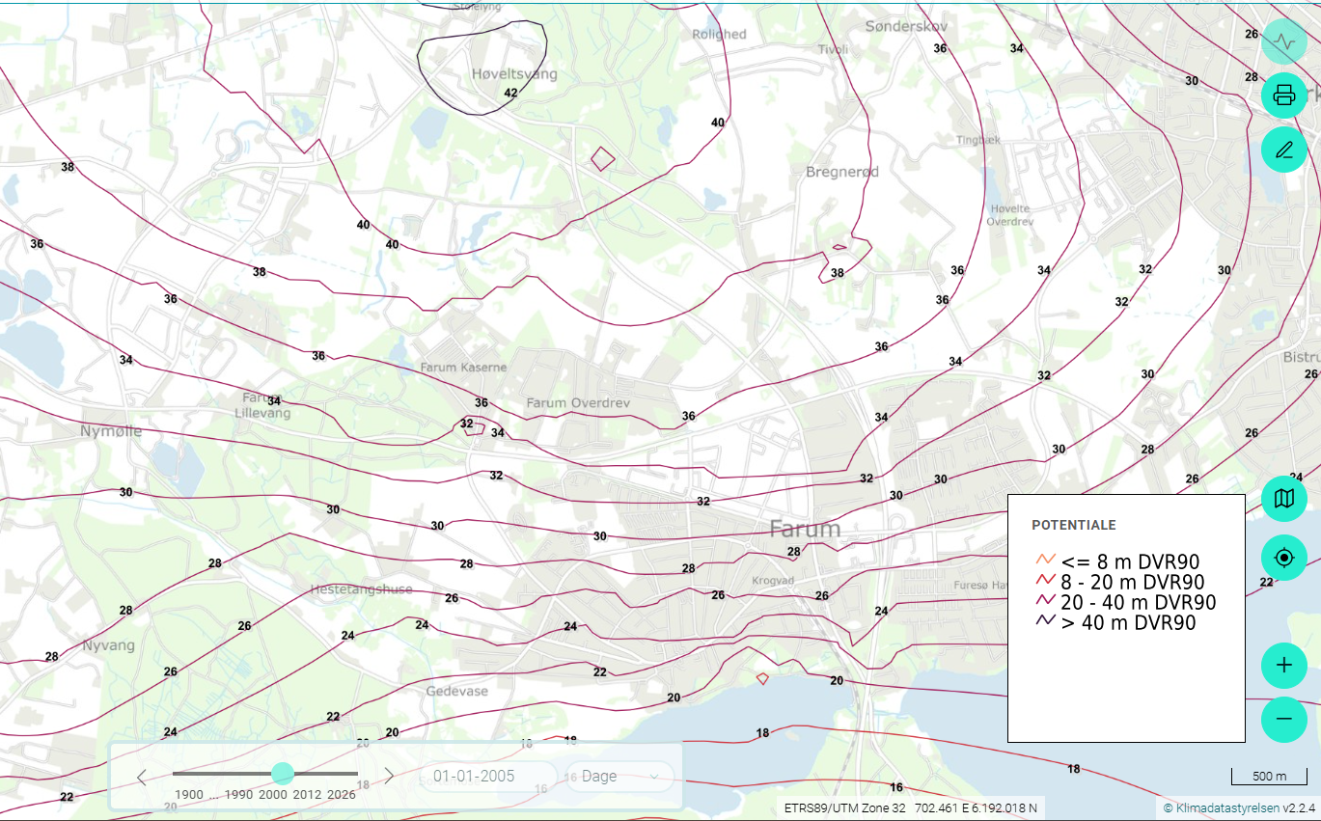

Tip en 10ér med Thomas

# | Spørgsmål og svar | 1 | x | 2
1 | Hvor meget nedbør falder der ca i Farum om året i mm/år ? | 200 | 770 | 1010
2 | Hvor meget vand (infiltrattion) kommer ned i sandmagasinet i mm/år frem mod kilden (primært ikke befæstet areal)? | 200 | 770 | 1010
3 | På ejendommen er der tagflade, parkeringsareal og asfalterede veje på 1700 m² ud af 2000 m². Hvor meget vand nedsiver i gennemsnit på ejendommen, hvis der er kloakeret i mm/år? | 30 | 100 | 200
4 | På ejendommen er der tagflade, parkeringsareal og asfalterede veje på 1700 m² ud af 2000 m². Hvor meget vand nedsiver i gennemsnit på ejendommen, hvis der er faskiner/LAR? | 100 | 200 | 650
5 | Hvor langt er der ca. fra vandskel til kildeejendom i m? | 500 | 1000 | 3000
6 | Hvor højt er magasinet ved kildejendommen i m? | 0 | 50 | 100
7 | Hvad er partikelhastigheden horisontalt ved ejendommen i m/år? | 0 | 20 | 40
8 | Hvor stor er gradienten ved ejendommen i m/m? | 0.002 | 0.02 | 0.2
9 | Der er målt K ved slugtest og kornstørrelse på grunden, hvilken værdi er mest repræsentative i m/s? | 2.00E-02 | 2.00E-03 | 2.00E-04
10 | Hvorfor er potentialelinjerne tættere ved Farum sø end ved Høveltsvang? | Strømningstværsnit bliver mindre | Mere vand i magasinet | Hastigheden er større pga pumpning

facit
Tip en 10ér med Thomas

# | Spørgsmål og svar | 1 | x | 2 | Kommentar
1 | Hvor meget nedbør falder der ca i Farum om året i mm/år ? | 200 | 770 | 1010 | Kan hentes fra DMI, husk korrektion fra måler til flade
2 | Hvor meget vand (infiltrattion) kommer ned i sandmagasinet i mm/år frem mod kilden (primært ikke befæstet areal)? | 200 | 770 | 1010 | Evapotranspiration er væsentligste fjernelse, potentiel fordampning fra Klimaatlas (DMI)
3 | På ejendommen er der tagflade, parkeringsareal og asfalterede veje på 1700 m² ud af 2000 m². Hvor meget vand nedsiver i gennemsnit på ejendommen, hvis der er kloakeret i mm/år? | 30 | 100 | 200 | Der er stort set ingen nedsivning hvis befæstelsen er intakt. Gennemsnitsnedsivningen er derfor 200 mm/år*300 m²/2000 m² = 30 mm/år
4 | På ejendommen er der tagflade, parkeringsareal og asfalterede veje på 1700 m² ud af 2000 m². Hvor meget vand nedsiver i gennemsnit på ejendommen, hvis der er faskiner/LAR? | 100 | 200 | 650 | Ca 95 % af nedbøren der falder på befæstede arealer løber i rørene, dvs. omkring 730 mm/år. Dermed bliver gennemsnittet (300*200 + 1700* 730)/2000 svarende til ca. 650 mm/år
5 | Hvor langt er der ca. fra vandskel til kildeejendom i m? | 500 | 1000 | 3000 | Måles på kortet til ca. 3000 m
6 | Hvor højt er magasinet ved kildejendommen i m? | 0 | 50 | 100 | Der er ca. 40 m mættet sand (baseret på pejlinger/pot. Kort) + ca. 10 m opsprækket kalk, kan evt. være lidt tykkere
7 | Hvad er partikelhastigheden horisontalt ved ejendommen i m/år? | 0 | 20 | 40 | Hvis der kommer 3000 m*200 mm/år i et 50 m højt tværsnit så er darcyhastigheden q= 3000*0.2/50 = 12 m³/m² år. Porøsiteten er omkring 0,3 svarende til at partikelhastigheden er 12/0.3 = ca. 40 m/år
8 | Hvor stor er gradienten ved ejendommen i m/m? | 0.002 | 0.02 | 0.2 | Gradienten er ca. 1 m pr 500 m svarende til i=1/500=0,002 m/m
9 | Der er målt K ved slugtest og kornstørrelse på grunden, hvilken værdi er mest repræsentative i m/s? | 2.00E-02 | 2.00E-03 | 2.00E-04 | Darcys lov q=K*i, k=12 m/år/0.002 = 6000 m/år = 6000 /(3600*24*365) m/s = 1.9e-4
10 | Hvorfor er potentialelinjerne tættere ved Farum sø end ved Høveltsvang? | Strømningstværsnit bliver mindre | Mere vand i magasinet | Hastigheden er større pga pumpning | Der er infiltration hele vejen mod søen og nogenlunde samme højde på magasinet (bliver faktisk lidt mindre mægtigt), så alle tre svar er korrekte (2 er dog en konsekvens af de to øvrige)

 | Længde | infiltration | Flow | Højde | Porøsitet | Darcy hastighed | Partikelhastighed | i | K
 | m | m³/m² år | m³/m i bredden | m |  | m/år | m/år | m/m
 | 3000 | 0.2 | 600 | 50 | 0.3 | 12 | 40 | 0.002 | 1.90E-04

 |  |  |  |  |  |  |  | 6000

 |  |  | 1700 | 731.5 | 1243550
 |  |  | 300 | 200 | 60000
 |  |  | 2000 | 651.775 | 1303550

